Avalúo de mejoras
 | AVALÚO DE MEJORAS

 | 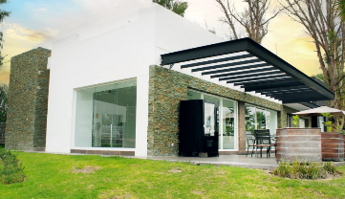

 | Objeto del avalúo |  | Estimar el valor comercial de las mejoras
 | Propósito del avalúo |  | Cálculo del ISR

I. Descripción del inmueble a valuar

 | CASA HABITACIÓN TIPO RESIDENCIAL "CAVALIA"

 | VALUADOR
 | Nombre: | César Humberto Madera Robles
 | Cedula Prof: | 7719337
 | Especialidad: | Bienes inmuebles
 | Fecha de avalúo: | 19 de octubre del 2024

 | PROPIETARIO/CLIENTE
 | Domicilio: | Av. Eugenio Garza Sada No. 10 Fraccionamiento Cavalia Aguascalientes Ags.
 | Lote: | 20
 | Manzana: | 5
 | Régimen de propiedad: | Privada colectiva
 | Cuenta catastral: | XXXXXXXXX
 | Escritura: | XXXXXXXXX

 | Valor referido a febrero del 2020
 |  |  |  |  |  |  | $4,747,447.93
 | INPC Inicial | 136.08 | Jan-20
 | INPC Final | 106.447 | Sep-24 |  |  |  | Valor referido de mejoras a febrero 2020

 | Factor de referencia |  | 0.7822

 | II. CARACTERÍSTICAS URBANAS DEL INMUEBLE

 |  | Clasificación de la zona: | Habitacional residencial
 |  | Tipos de construcción: | Vivienda unifamiliar residencial
 |  | Indice de saturación: | 90%
 |  | Población: | Media
 |  | Contaminación ambiental: | Normal
 |  | Uso de suelo: | Habitacional
 |  | Vias de acceso e importancia: | Av. Eugenio Garza Zada como principal via de acceso

 | Servicios públicos | X | Agua |  |  | X | Gas natural
 |  | X | Luz |  |  | X | Tv por cable
 |  | X | Drenaje |  |  | X | Internet
 |  | X | Teléfono |  |  | X | Vigilancia privada

 | Equipamiento urbano | X | Parques |  |  | X | Abasto
 |  | X | Escuelas |  |  | X | Oficinas
 |  |  | Hospitales |  |  | X | Pavimentos
 |  | X | Guarniciones |  |  | X | Banquetas

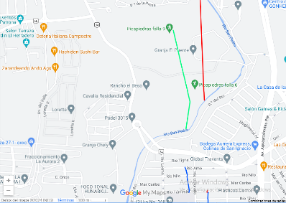

 | III. TERRENO
 | Colindancia de vialidades
 | Norte | Av. Eugenio Garza Sada |  | Este |  | Av. Eugenio Garza Sada
 | Sur | Circuito Cavalia |  | Oeste |  | Circuito Cavalia

 | Medidas y colindancias
 | Noreste | 8.38 | Predio diez |  | Noroeste |  | 11.00 | Circuito P. azabache
 | Sureste | 17.00 | Predio doce |  | Noroeste |  | 13.96 | Área común
 | Indiviso | 1.1867 |  |  | Suroeste |  | 4.01 | Circuito P. azabache

 |  |  | Topografía y configuración | Terreno regular plano
 |  |  | Caracteristicas panorámicas | Vivienda sobre avenida pavimentada
 |  |  | Servidumbres y restricciones | Ninguna aparentemente

 | Fallas

 | No se observan fallas cercanas según el Sistema de Información de Fallas Geológias y grietas, SIFAGG

 | Georreferencia

 | X | 776319.13 |  | N | 21°54'9.743''
 | Y | 2424464.85 |  | O | 102°19'32.004''

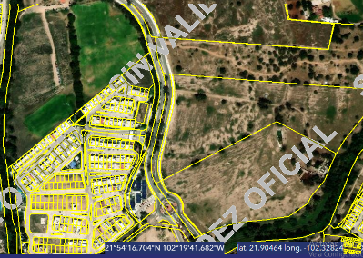

 | IV. DESCRIPCIÓN GENERAL DEL INMUEBLE

 | Superficies
 |  |  |  |  |  | Uso actual | Habitacional
 | Construcción tipo área construida |  | 196.00 m |  |  | Espacios construidos | 7
 | Superficie terreno |  | 183.06 m |  |  | Número de niveles | 3
 |  |  |  |  |  | Edad aproximada | 4
 |  |  |  |  |  | Vida útil remanente | 56
 | Fuente | ESCRITURA |  |  |  | Estado conservación | Bueno
 |  |  |  |  |  | Calidad de proyecto | Bueno
 |  |  |  |  |  | Unidades rentables | 1

 | V. CONSIDERACIONES PREVIAS AL AVALÚO

 | Ampliación de la descripción del inmueble

 | Casa-habitación tipo residencial de tres niveles en fraccionamiento Cavalia con acceso controlado

 | Terreno en el cual, el solicitante manifiesta ser el propietario y el mismo realizó mejoras al inmueble, construcción de la misma casa, trabajos de mejoras: suministro e instalación de cisterna prefabricada de 5000 litros debajo de cochera, cochera, cocina integral, bardas perimetrales, patio de servicio, roof garden, terraza, trabajos que refiere termino en el febrero del 2020

 | Metodología

 | Enfoque de costos:
 | La valuación del terreno se estima de acuerdo a la Investigación de Mercado. Se aplica el criterio y tablas de Ross-Heidecke, para la estimación de los factores de depreciación. Este enfoque considera que valor máximo del bien para el comprador con información pertinente, será la cantidad necesaria para construir o adquirir un nuevo bien de igual utilidad. Cuando el bien no es nuevo, el valor de reposición nuevo deberá ser ajustado de acuerdo a todos los métodos de apreciación y obsolescencia a la fecha del avalúo.
 | Enfoque de ingresos (Valor de capitalización de rentas):
 | Es el valor presente de beneficios futuros derivados de la propiedad y es generalmente medido a través de la capitalización de un nivel específico de ingresos.
 | Enfoque de mercado (Valor comparativo de mercado):
 | Es la cantidad estimada, en términos monetarios a partir del análisis y comparación de bienes iguales o similares al bien objeto de estudio, que han sido vendidos o que se encuentran en proceso de venta en el mercado abierto. Este análisis, para inmuebles especiales, se puede ralizar comparando superficie de construcción, habitaciones de hotel, camas de hospital, etc.
 | Valor comercial
 | Es el precio más probable en que se podría comercializar un bien, en las circunstancias prevalecientes a la fecha del avalúo, en un plazo razonable de exposición en una transacción llevada a cabo entre un oferente y un demandante libres de presiones, bien informados y como resultado de ponderar el valor físico, el valor de capitalización de rentas y el valor de mercado del bien que se trate.

 | Comentarios generales, supuestos, exclusiones y condiciones limitantes al avalúo
 | El presente análisis presupone que no existe una restricción legal en cuanto a la posesión del bien y al uso lícito del mismo. Los valores de calle y de mercado se estiman con base en la homologación de los comparables obtenidos en la investigación del mercado inmobiliario de la zona de ubicación del inmueble y zonas de características similares. La homologación considera las condiciones del inmueble que se analiza.

 | Factores de homologación empleados

 | Sup | Superficie contruida/terreno |  | Csp |  | Calidad de los servicios públicos
 | Neg | Factor de negociación |  | Ec |  | Estado de conservación
 | Fub | Factor de ubicación dentro de la colonia |  | Proy |  | Calidad de proyecto

 | Tfr | Tipo de Fracc. | Factores de zona | For |  | Tipo | Factor de forma

 | Turística comercial | TC | 1.00 | Regular |  | R | 1.00
 | Comercial de 1° | C1 | 0.90 | Irregular 4L |  | I4L | 0.90
 | Comercial de 2 | C2 | 0.80 | Irregular +4L |  | I+4L | 0.80
 | Residencial de lujo | RL | 0.70
 | Residencial de 1° | R1 | 0.60
 | Residencial de 2° | R2 | 0.50
 | Interés social | IS | 0.40
 | Habitacional popular | HP | 0.30

 | Fesq | Abreviatura | Factor de esquina | Top |  | Abreviatura | Factor de topografía

 | Interior | INT | 0.85 | Plano |  | PL | 1.00
 | Medianero | MED | 1.00 | Ascendente |  | AS | 0.90
 | Esquina | ESQ | 1.15 | Descendente |  | DE | 0.90
 | Cabecero | CAB | 1.25 | Accidentado |  | AC | 0.80
 | Manzanero | MAN | 1.35

 | VI. INVESTIGACIÓN DE MERCADO

 | Inmuebles en venta
 |  | 1 | 2 | 3 | 4 |  | 5

 |  | NO APLICA

 | VII. APLICACIÓN DEL ENFOQUE COMPARATIVO DE MERCADO

 | Terreno
 | Sujeto | 1 | 2 | 3 | 4 |  | 5
 | Vum
 | Sup
 | Neg
 | Fub
 | Csp
 | Top
 | For
 | Tfr
 | Fesq
Factor de homologación |  | 0.00 | 0.00 | 0.00 | 0.00 |  | 0.00
Valor unitario del terreno homologado |  | 0.00 | 0.00 | 0.00 | 0.00 |  | 0.00

 | Superficie | 0.00 |  |  |  | Precio de mercado ponderado |  |  | $/m2

 | Indiviso | 100% |  | Valor del terreno |  | NO APLICA

VIII. APLICACIÓN DEL ENFOQUE DE COSTOS (VALOR FÍSICO O DIRECTO)

 | Terreno
 | Fracción | Área | Factor | Valor U. |  | Total
 | Única | 90.00 m2 | 1 | $0.00 |  | $0.00

 |  |  | Valor del terreno |  |  | NO APLICA

 | Construcción
 | Fracción | Área | Valor U. | Vrn | FIC | Fsis | Fee | FR | VNR | Fec | Vnr
Construcción original |  | 196.00 m | $23,453.46 | $4,596,878.16 | 0.897 | 0.98 | 1.125 | 0.9889 | $4,546,048.18
 |  |  |  | Valor neto de reposición |  |  |  |  | $4,546,048.18

 | Accesorios
 | Fracción | Área | Valor U. | Vrn | FIC | Fsis | Fee | FR | VNR | Edad | Ec | Vut | Fec | Vnr
...
 |  |  | VALUADOR
 |  |  | Ing. César Humberto Madera Robles
 |  |  | Director Responsable de Obra DRO 32/337
 |  |  | Ced. Prof. 7719337
 |  |  | Especialidad valuación

 | XIII. PLANO ARQUITECTÓNICO
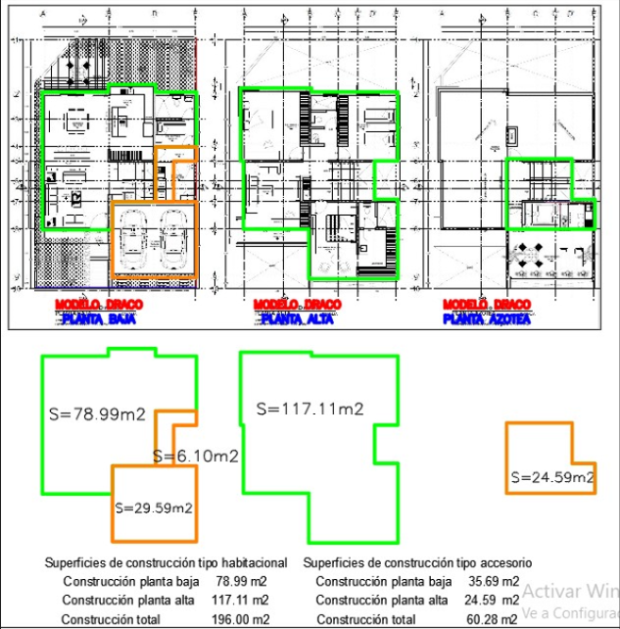

 |  |  |  |  |  |  |  |  |  |  |  |  | FACTOR DE ACTUALIZACIÓN
 |  |  |  |  |  |  |  |  |  |  |  |  | FACTOR REFERIDO

 | XIV. REPORTE FOTOGRÁFICO

